Window - Viewport
Janela WCS (Cordenada do Mundo)
Xmin | Ymin | Xmax | Ymax |  |  |  | Metodo multiplacação de matrizes
20 | 30 | 130 | 130 |  |  | Transformação |  |  |  | Ponto |  | outro metodo
 |  |  |  |  |  | 1.4545454545 | 0 | 20.909090909 |  | 30
Janela Viewport (Cordenada de Tela) |  |  |  |  |  | 0 | 1.2 | 4 |  | 70
Umin | Vmin | Umax | Vmax |  |  | 0 | 0 | 1 |  | 1
50 | 40 | 210 | 160 |  |  |  |  |  | 3x3 |  | 3x1

Retangulo |  |  |  |  |  | Resultado | 64.545454545 | x
x | y |  |  |  |  |  | 88 | y
30 | 70 |  |  |  |  |  | 1 | c
50 | 70
50 | 90
30 | 90

Transformação das coordenadas WxV
 | X | Y
P1= | 64.545454545 | 88
P2= | 93.636363636 | 88
P3= | 93.636363636 | 112
P4= | 64.545454545 | 112

Janela WCS |  |  |  |  |  |  | PONTO V |  |  | Retangulo
xmin | ymin | xmax | ymax |  |  |  | X | Y |  | x | y
0 | 0 | 800 | 600 |  |  |  | 64.545454545 | 88 |  | 30 | 70
 |  |  |  |  |  |  | 93.636363636 | 88 |  | 50 | 70
Transformação de coordenadas do usuário para NDC |  |  |  |  |  |  | 93.636363636 | 112 |  | 50 | 90
NDX = ( X - XMIN) / (XMAX - XMIN) |  |  |  |  |  |  | 64.545454545 | 112 |  | 30 | 90
NDY = ( Y - YMIN) / (YMAX - YMIN)

RESULTADO V |  |  | RESULTADO W
NDX | NDY |  | NDX | NDY
0.080681818182 | 0.14666666667 |  | 0.0375 | 0.11666666667
0.11704545455 | 0.14666666667 |  | 0.0625 | 0.11666666667
0.11704545455 | 0.18666666667 |  | 0.0625 | 0.15
0.080681818182 | 0.18666666667 |  | 0.0375 | 0.15

A
Resolução | Aspect ratio | resultado
1440x900 | 16:10 | 1.6
1920x1080 | 16:9 | 1.7777777778
 |  | width/height

B
Janela WCS |  |  |  |  | 1-Transformação das coordenadas WxV
xmin | ymin | xmax | ymax |  |  | X | Y
0 | 0 | 1920 | 1080 |  | P1= | 64.545454545 | 88
 |  |  |  |  | P2= | 93.636363636 | 88
 |  |  |  |  | P3= | 93.636363636 | 112
RESULTADO V ndc |  |  |  |  | P4= | 64.545454545 | 112
NDX | NDY
0.033617424242 | 0.081481481481
0.048768939394 | 0.081481481481
0.048768939394 | 0.1037037037
0.033617424242 | 0.1037037037
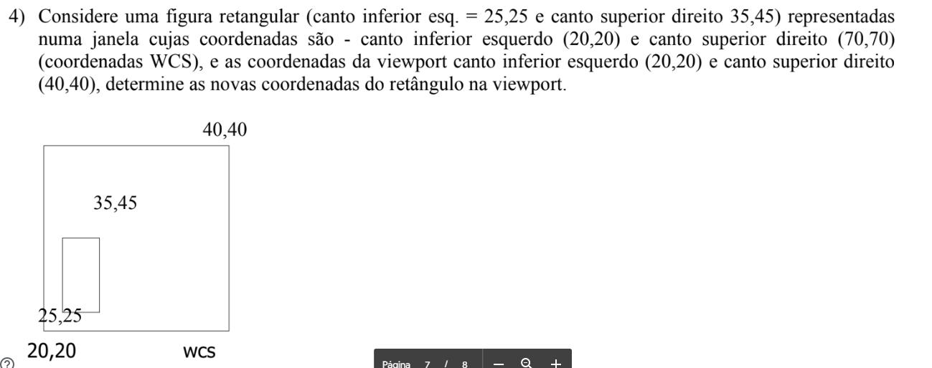

Janela WCS (Cordenada do Mundo)
Xmin | Ymin | Xmax | Ymax
20 | 20 | 70 | 70

Janela Viewport (Cordenada de Tela)
Umin | Vmin | Umax | Vmax
20 | 20 | 40 | 40

Retangulo
x | y
25 | 25
35 | 25
35 | 45
25 | 45

Transformação das coordenadas WxV
 | X | Y
P1= | 22 | 22
P2= | 26 | 22
P3= | 26 | 30
P4= | 22 | 30

Recorte de cohen
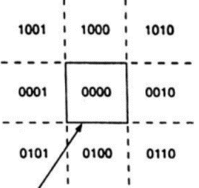

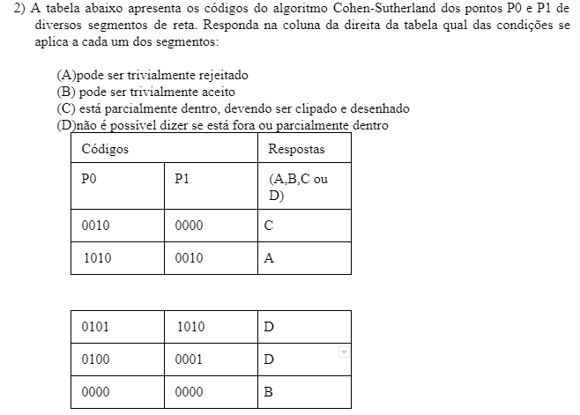

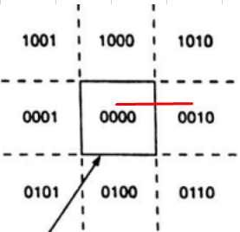
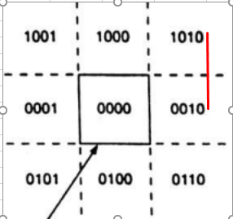
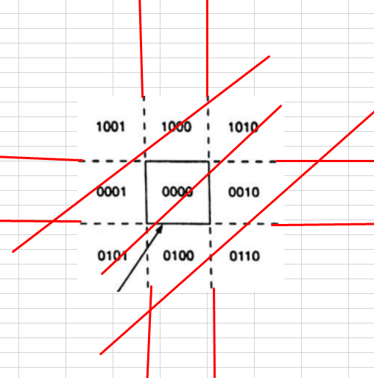

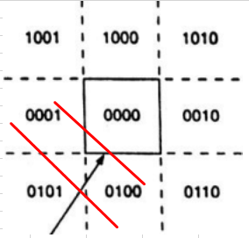
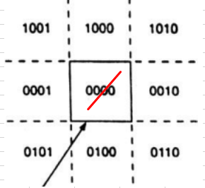

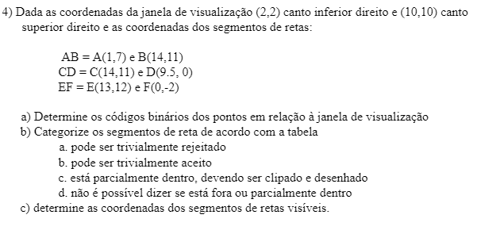

exercicio4

ymin | xmin | ymax | xmax
2 | 2 | 10 | 10

Categoria |  |  |  | Categoria |  |  |  | Categoria
c | X | Y | YYXX(SIDE) | A | X | Y | YYXX(SIDE) | C | X | Y | YYXX(SIDE)
A | 1 | 7 | 0001 | C | 14 | 11 | 1010 | E | 13 | 12 | 1010
B | 14 | 11 | 1010 | D | 9.5 | 0 | 0100 | F | 0 | -2 | 0101
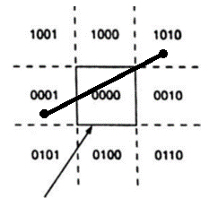
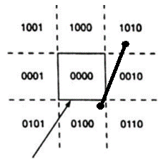
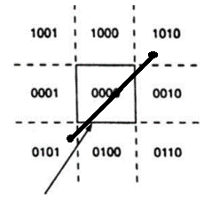

Determinando novas coordenadas |  |  |  | Determinando novas coordenadas |  |  |  | Determinando novas coordenadas

 | X | Y | YYXX(SIDE) |  | X | Y | YYXX(SIDE) |  | X | Y | YYXX(SIDE)
A | 1 | 7 | 0001 | C | 14 | 11 | 1010 | E | 13 | 12 | 1010
Primeira parte corrigindo a esquerda 0001 |  |  |  | Primeira parte corrigindo a superior 1010 |  |  |  | Primeira parte corrigindo a superior 1010
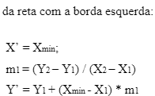
A:(1,7) |  |  |  | C:(14,11) |  |  |  | E:(13,12)

 | X'= | 2 |  |  | Y'= | 10 |  |  | Y'= | 10
 | m1= | 0.30769230769 |  |  | m1= | 0.40909090909 |  |  | m1= | 0.92857142857
 | Y'= | 7.3076923077 |  |  | X'= | 13.590909091 |  |  | X'= | 11.142857143

 | X' | Y' | YYXX(SIDE) |  | X' | Y' | YYXX(SIDE) |  | X' | Y' | YYXX(SIDE)
A' | 2 | 7.3076923077 | 0000 | C' | 13.590909091 | 10 | 0010 | E' | 11.142857143 | 10 | 0010

 | X | Y | YYXX(SIDE) |  | X' | Y' | YYXX(SIDE) |  | X' | Y' | YYXX(SIDE)
B | 14 | 11 | 1010 | C' | 13.590909091 | 10 | 0010 | E' | 11.142857143 | 10 | 0010
Primeira parte corrigindo a superior 1010 |  |  |  | Segunda parte corrigindo a direita 0010 |  |  |  | Segunda parte corrigindo a direita 0010

B:(14,11) |  |  |  | C':(13.6,10) |  |  |  | E':(13.6,10)

 | Y'= | 10 |  |  | X'= | 10 |  |  | X'= | 10
 | m2= | 3.25 |  |  | m2= | 2.4444444444 |  |  | m2= | 1.0769230769
 | X'= | 10.75 |  |  | Y'= | 1.2222222222 |  |  | Y'= | 8.7692307692

 | X' | Y' | YYXX(SIDE) |  | X' | Y' | YYXX(SIDE) |  | X' | Y' | YYXX(SIDE)
B' | 10.75 | 10 | 0010 | C' | 10 | 1.2222222222 | 0000 | E' | 10 | 8.7692307692 | 0000

 | X | Y | YYXX(SIDE) |  | X | Y | YYXX(SIDE) |  | X | Y | YYXX(SIDE)
B' | 10.75 | 10 | 0010 | D | 9.5 | 0 | 0100 | F | 0 | -2 | 0100
Segunda parte corrigindo a direita 0010 |  |  |  | Primeira parte corrigindo a inferior 0100 |  |  |  | Primeira parte corrigindo a inferior 0100

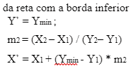
B':(10.75,10) |  |  |  | D:(9.5,0) |  |  |  | F:(9.5,0)

 | X'= | 10 |  |  | Y'= | 2 |  |  | Y'= | 2
 | m3= | 0.30769230769 |  |  | m3= | 0.40909090909 |  |  | m3= | 0.92857142857
 | Y'= | 9.7692307692 |  |  | X'= | 10.318181818 |  |  | X'= | 3.7142857143

 | X' | Y' | YYXX(SIDE) |  | X' | Y' | YYXX(SIDE) |  | X' | Y' | YYXX(SIDE)
B' | 10 | 9.7692307692 | 0000 | D' | 10.318181818 | 2 | 0010 | F' | 3.7142857143 | 2 | 0010

Resultado Final: Coordenadas visiveis |  |  |  | Resultado Final: Coordenadas visiveis |  |  |  | Resultado Final: Coordenadas visiveis

 | X | Y | YYXX(SIDE) |  | X | Y | YYXX(SIDE) |  | X | Y | YYXX(SIDE)
A' | 2 | 7.3076923077 | 0000 | C' | 10 | 1.2222222222 | 0100 | E' | 10 | 8.7692307692 | 0000
B' | 10 | 9.7692307692 | 0000 | D' | 10.318181818 | 2 | 0010 | F' | 3.7142857143 | 2 | 0000

